Schaubild A6.1.2-2
Schaubild A6.1.2-2: Schulische Berufsausbildung in den Ländern 2019 (100% = Anfänger/-innen im Sektor „Berufsausbildung“1)
Info für Verlag: Für die Grafik siehe auch Datenreport 2019, Tabelle A6.1.2-2

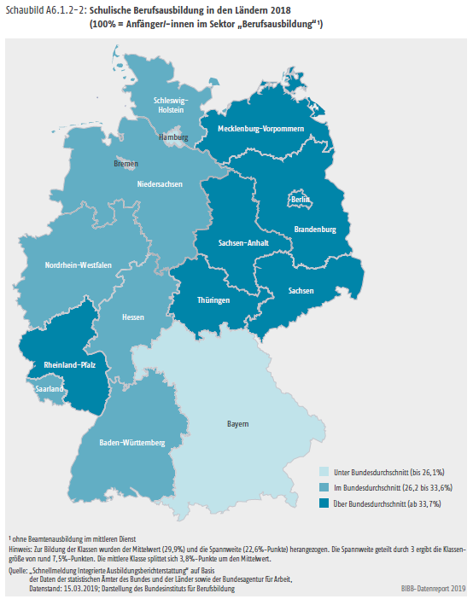

 | neue Legende

 | bis 27,5% | Unter Bundesdurchschnitt
 | 27,6% bis 34,7% | Im Bundesdurchschnitt
 | ab 34,8% | Über Bundesdurchschnitt

1 Ohne Beamtenausbildung im mittleren Dienst
Anm.: Zur Bildung der Klassen wurde der Mittelwert (31,1%) und die Spannweite (21,9 Prozentpunkte) herangezogen. Die Spannweite geteilt durch 3 ergibt die Klassengröße von rund 7,3 Prozentpunkten. Die mittlere Klasse splittet sich 3,6 Prozentpunkte um den Mittelwert.
Quelle: "Schnellmeldung Integrierte Ausbildungsberichterstattung" auf Basis der Daten der statistischen Ämter des Bundes und der Länder sowie der Bundesagentur für Arbeit, Datenstand: 06.03.2020; Darstellung des Bundesinstituts für Berufsbildung

